Sheet1
예산안 리스트
 |  |  |  |  | 사용현황
이름 | 사용 용도 | 이미지 | 가격 | 구입일 | Pin Code Lock | 6,602
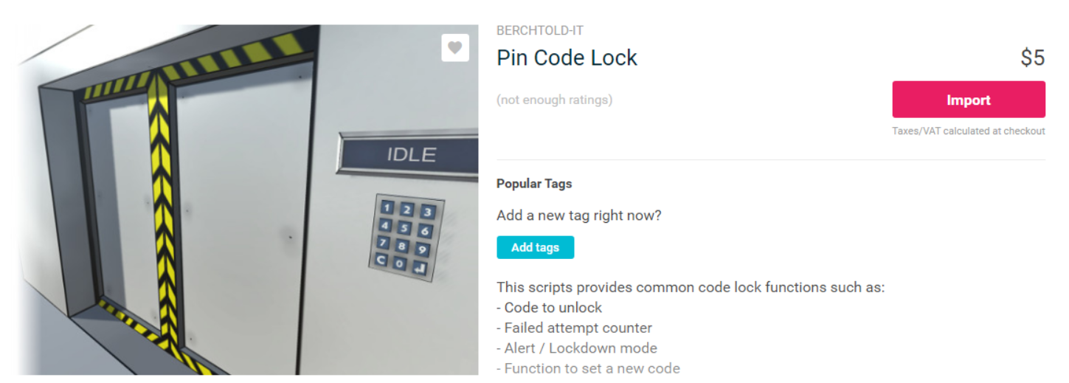
Pin Code Lock | 챕터1 키패드(퍼즐) |  | 5.5$(6,602\) | 2018-05-09 | Abandoned Asylum | 6,571
 |  |  |  |  | 합계 | 13,173
 |  |  |  |  | 잔액 | 46,827
 |  |  |  |  | 비고 | 단위=원


Abandoned Asylum | 전체 맵 |  | 5.5$(6,571\) | 2018-04-24

